상품제안서
뮤란드 고속 무선 충전마우스패드 | 상품코드: F24985

 |  |  |  |  |  |  | 02-412-0044 | www.easy1.co.kr
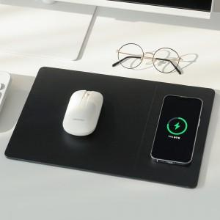 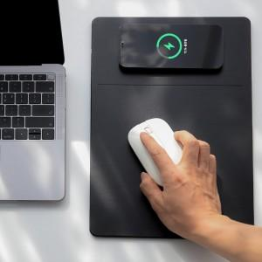 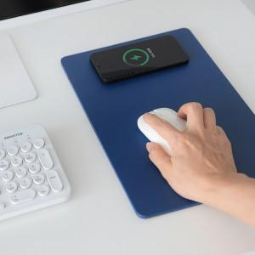

【상세/제작정보】

【인쇄/포장옵션】 | 레이저 / 포장불가능

【공급단가】 | 수량 | 100~ | 300~ | 500~ | 1,000~ | 3,000~
*VAT별도 | 단가 | 19,570원 | 18,850원 | 18,120원 | 17,400원 | 16,960원

【상품 URL】 | https://dev.easy1.co.kr:443/src/goods_detail.php?gdno=24985

